画面詳細
プロジェクト名 |  |  | システム名 |  | 画面レイアウト設計書 |  |  |  |  | 作成者 |  |  | 作成日 |  |  | 更新者 |  |  |  |  | 更新日
体験型Java研修 |  |  | LMS学習管理システム |  | ヘルプ画面 |  |  |  |  | 岡野（博） |  |  | 2020-11-17 |  |  | 臼井 |  |  |  |  | 2021-06-02

 | 画面イメージ

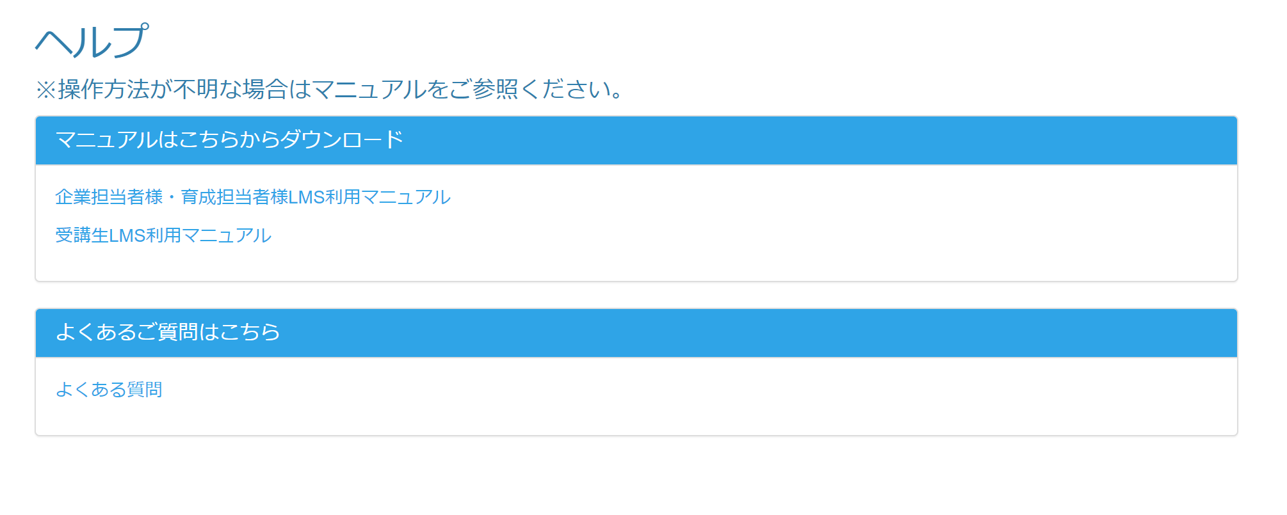

 | 画面表示項目
 | No | 項目名 |  | データ元 |  |  | 備考 |  |  |  |  |  |  |  |  |  | 権限ごとの 表示可否
 |  |  |  | テーブル名 |  | フィールド |  |  |  |  |  |  |  |  |  |  | 受 | 講 | 企 | 管 | 育
 | 1 | タイトル |  | - |  | - | 「ヘルプ」と表示 |  |  |  |  |  |  |  |  |  | ○ | ○ | ○ | ○
 | 2 | 注意書き |  | - |  | - | 「※操作方法が不明な場合はマニュアルをご参照ください。」と表示 |  |  |  |  |  |  |  |  |  | ○ | ○ | ○ | ○
 | マニュアルはこちらからダウンロード
 | 3 | 『企業担当者様・育成担当者様LMS利用マニュアル』リンク |  | - |  | - |  |  |  |  |  |  |  |  |  |  | ○ | ○ | ○ | ○
 | 4 | 『受講生LMS利用マニュアル』リンク |  | - |  | - |  |  |  |  |  |  |  |  |  |  | ○ | ○ | ○ | ○
 | よくあるご質問はこちら
 | 5 | 『よくある質問』リンク |  | - |  | - |  |  |  |  |  |  |  |  |  |  | ○ | ○ | ○ | ○

 | 入力パラメータ
 | No | 項目名 |  | 物理名 |  | コントロール | FORMクラスの入力チェック |  |  |  |  |  |  | 送信 方法 | 備考
 |  |  |  |  |  |  | 必須 | 桁数 | 最大値 |  | 最小値 | その他
 | 『企業担当者様・育成担当者様LMS利用マニュアル』リンク押下
 | - | なし |  | - |  | - | - | - | - |  | - | - |  | -
 | 『受講生LMS利用マニュアル』リンク押下
 | - | なし |  | - |  | - | - | - | - |  | - | - |  | -
 | 『よくある質問』リンク押下
 | - | なし |  | - |  | - | - | - | - |  | - | - |  | -

